実施報告書 (R８秋)
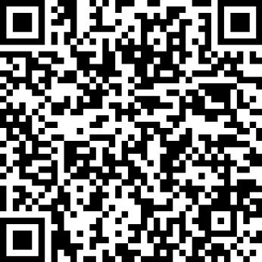
令和８年 秋の交通安全市民運動実施結果報告書

 |  |  |  | 提出期限：令和８年10月６日（火）
 |  |  |  | ※ あいち電子申請・届出システムにより報告をされる場合は、この様式の提出は不要です。
① | 回答者氏名
② | 団体名
③ | 活動人数（延べ） | 約 （ ） 人 |  | 例）10人が3日間、街頭活動に参加した場合は30人。 回覧板は、およその回覧世帯人数を加算。
④ | 活動内容（複数選択可） ※該当するものに〇を記入 |  | 街頭活動 （交通立ち番・指導等）
 |  |  | 交通安全教室・講話など
 |  |  | 広報活動 （回覧・ポスター掲示・のぼり旗設置など）
 |  |  | その他 （ ）
⑤ | 補足事項（任意）

＜提出先＞〒440-8501 豊橋市役所 安全生活課（東館12階）内 豊橋市交通安全都市推進協議会事務局
ＦＡＸ：０５３２-５６-０１２３ 電話：０５３２-５１-２５５０
E-Mail ： anzenseikatsu@city.toyohashi.lg.jp
あいち電子申請・届出システムによる報告はこちらから➡ （スマホのカメラをかざすと報告のWEBページが開きます。）

